KT základní
vzdelani_txt | (Více položek)

 |  | Hodnoty
uzemi_txt | počet obyvatel nad 15 let | Součet z počet obyvatel dle vzdělání | Podíl počtu obyvatel dle vzdělanosti
Karlovarský kraj | 236,517 | 42,694 | 9.03%
Ústecký kraj | 662,139 | 118,103 | 8.92%
Moravskoslezský kraj | 982,717 | 142,993 | 7.28%
Liberecký kraj | 363,889 | 52,712 | 7.24%
Plzeňský kraj | 490,442 | 67,200 | 6.85%
Olomoucký kraj | 521,624 | 70,556 | 6.76%
Zlínský kraj | 477,032 | 64,481 | 6.76%
Jihočeský kraj | 530,545 | 70,891 | 6.68%
Královéhradecký kraj | 453,626 | 60,225 | 6.64%
Pardubický kraj | 427,281 | 56,464 | 6.61%
Kraj Vysočina | 418,463 | 53,838 | 6.43%
Středočeský kraj | 1,162,092 | 148,031 | 6.37%
Jihomoravský kraj | 1,003,977 | 126,113 | 6.28%
Hlavní město Praha | 1,102,063 | 89,659 | 4.07%

KT vysokoškolské
vzdelani_txt | Vysokoškolské

 |  | Hodnoty
uzemi_txt | počet obyvatel nad 15 let | Součet z počet obyvatel dle vzdělání | Podíl počtu obyvatel dle vzdělanosti
Hlavní město Praha | 1,102,063 | 371,351 | 33.70%
Jihomoravský kraj | 1,003,977 | 207,890 | 20.71%
Středočeský kraj | 1,162,092 | 196,805 | 16.94%
Olomoucký kraj | 521,624 | 81,795 | 15.68%
Zlínský kraj | 477,032 | 74,338 | 15.58%
Moravskoslezský kraj | 982,717 | 151,462 | 15.41%
Jihočeský kraj | 530,545 | 79,899 | 15.06%
Plzeňský kraj | 490,442 | 70,888 | 14.45%
Královéhradecký kraj | 453,626 | 63,077 | 13.91%
Pardubický kraj | 427,281 | 58,987 | 13.81%
Kraj Vysočina | 418,463 | 56,276 | 13.45%
Liberecký kraj | 363,889 | 48,054 | 13.21%
Ústecký kraj | 662,139 | 68,782 | 10.39%
Karlovarský kraj | 236,517 | 22,803 | 9.64%

vysvětlivky
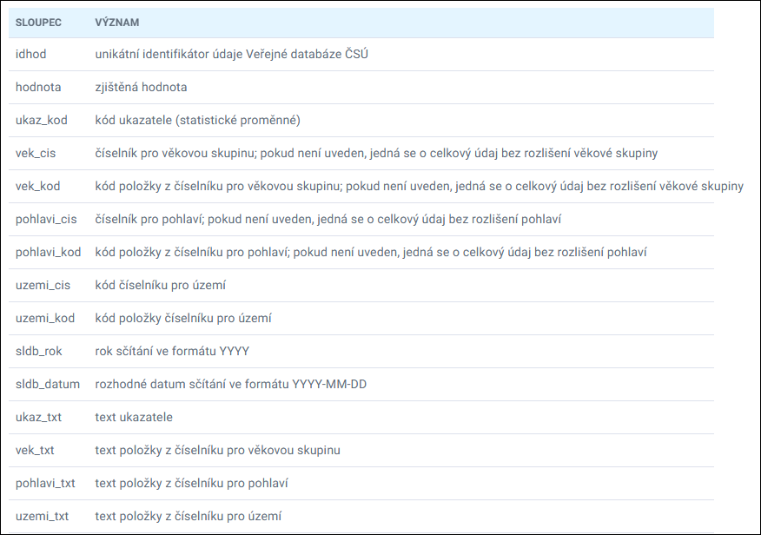
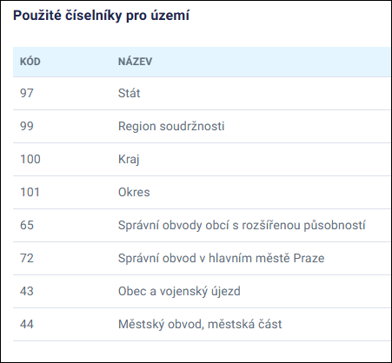

zdroj: | https://data.gov.cz/datov%C3%A1-sada?iri=https%3A%2F%2Fdata.gov.cz%2Fzdroj%2Fdatov%C3%A9-sady%2F00025593%2Fd752b2704511a0e381d2e89385ad0b9f
 | https://csu.gov.cz/vysledky-scitani-2021-otevrena-data-dokumentace

